ТЕХ ОТЧЕТ
РАБОЧИЙ ТЕХНИЧЕСКИЙ ОТЧЕТ |  |  |  |  | № 140220R-01
 |  |  |  |  | ДАТА: 14.02.2020
Ф.И.О. владельца а/м |  |  |  | ТОО «ALAN MOTORS TRADE»
Ф.И.О. составившего отчет |  |  |  | Бектурганов Чингис Нурланович
Номер телефона с кодом города |  |  |  | (7232) 700 888 +7 708 508 38 48
Модель |  |  | Идентификационный номер автомобиля |  | Пробег | Дата продажи
Ravon Nexia R3 |  |  | MX1TA69V9LA000285 |  | 8 | новый
Обстоятельства при которых обнаружена проблема |  |  |  | Описание проблемы
 |  |  |  | При отгрузке и получении товарного автомобиля для транспортировки его к месту погрузки на эвакуатор для дальнейшей доставки в автосалон ДВС данного автомобиля не удалось запустить, после чего автомобиль был доставлен в сервисный центр для выявления неисправности!
А. |  | Автомобиль стоял, двигатель не работал
В. | Автомобиль находился в движении: |  |  | Информация относительно проблемы (фото отчет автомобиля)
 |  | При торможении
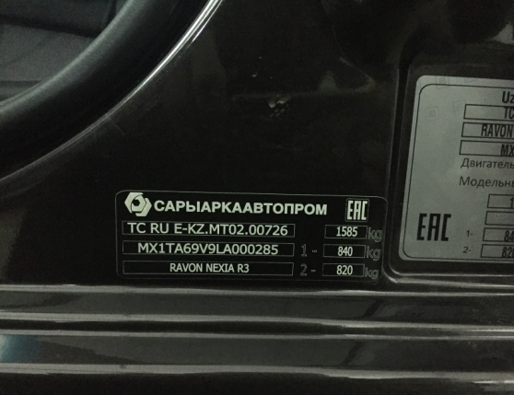
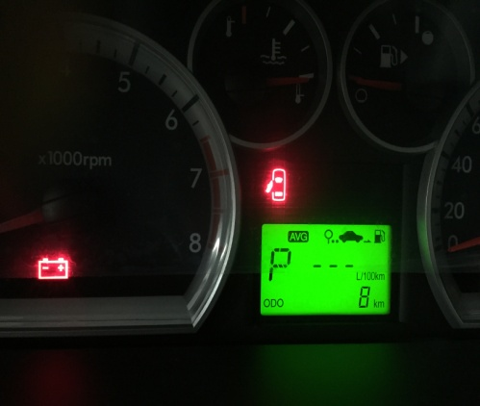
 |  | При переходе от ускорения к накату
 |  | При переключение на задний ход
 |  | При повороте
 |  | При ускорении
 |  | При замедлении
 |  | При ______ оборотах в минут
 | x | При любой скорости
 |  | На неровной дороге
 |  | На _____ передаче
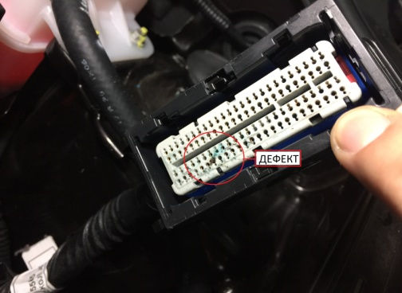
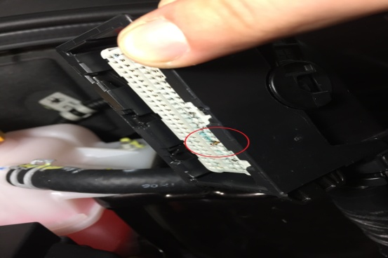
С. | При использовании:
 |  | Тормозов
 |  | При повороте руля
 |  | При выключении сцепления
 |  | Обогревателя / кондиционера
 |  | При работе стеклоочистит / омывателя
 |  | При включении радио / CD проигрывателя
 |  | Обогревателя заднего стекла
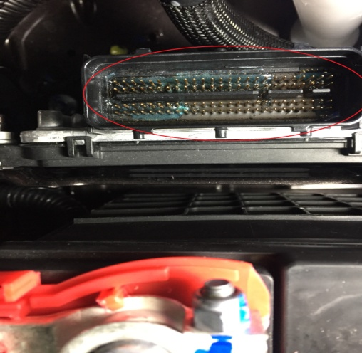
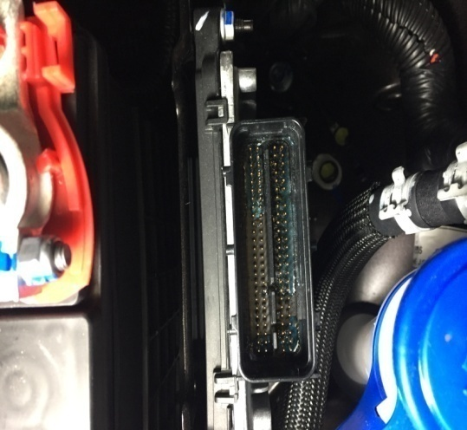
 |  | Прочее
D.
 |  | При запуске
 |  | При прогреве
 |  | На холостом ходу
C)
 |  | При горячем двигателе
E. | Возникает:
 |  | При ускорении
 |  | При высоких оборотах двигателя
 |  | При большой скорости
 |  | При большой загрузке багажника
F. | Когда случается по времени: |  |  | Информация о проблемной детали
 |  | Всегда |  | Номер детали по каталогу: | 25200690
 |  | переодически |  | Наименование детали: | ЭЛЕКТРОННЫЙ БЛОК УПРАВЛЕНИЯ
 |  | После _____ км движения |  | Название поставщика:
 |  | После _____ минут езды |  | LOT № детали:
Действия инженера по гарантии дилерского предприятия |  |  |  | При осмотре данного автомобиля, а именно подкапотного пространства внешнего воздействия(вода, снег и т.д.) на ДВС не обнаружено! Выявленный дефект следующий: окисление контактов ЭБУ (электронного блока управления) Вероятная предполагаемая причина данного дефекта, является попадание влаги! Предположительно на стадии транспортировки или сборки автомобилей. Необходима замена электронного блока управления.

Ответственный Отдел по принятию мер и исследованию проблемы

 |  |  |  | (заполняется со стороны Отдела Гарантии качества ЗАО "GM Uzbekistan")

